追いかける敵を作成
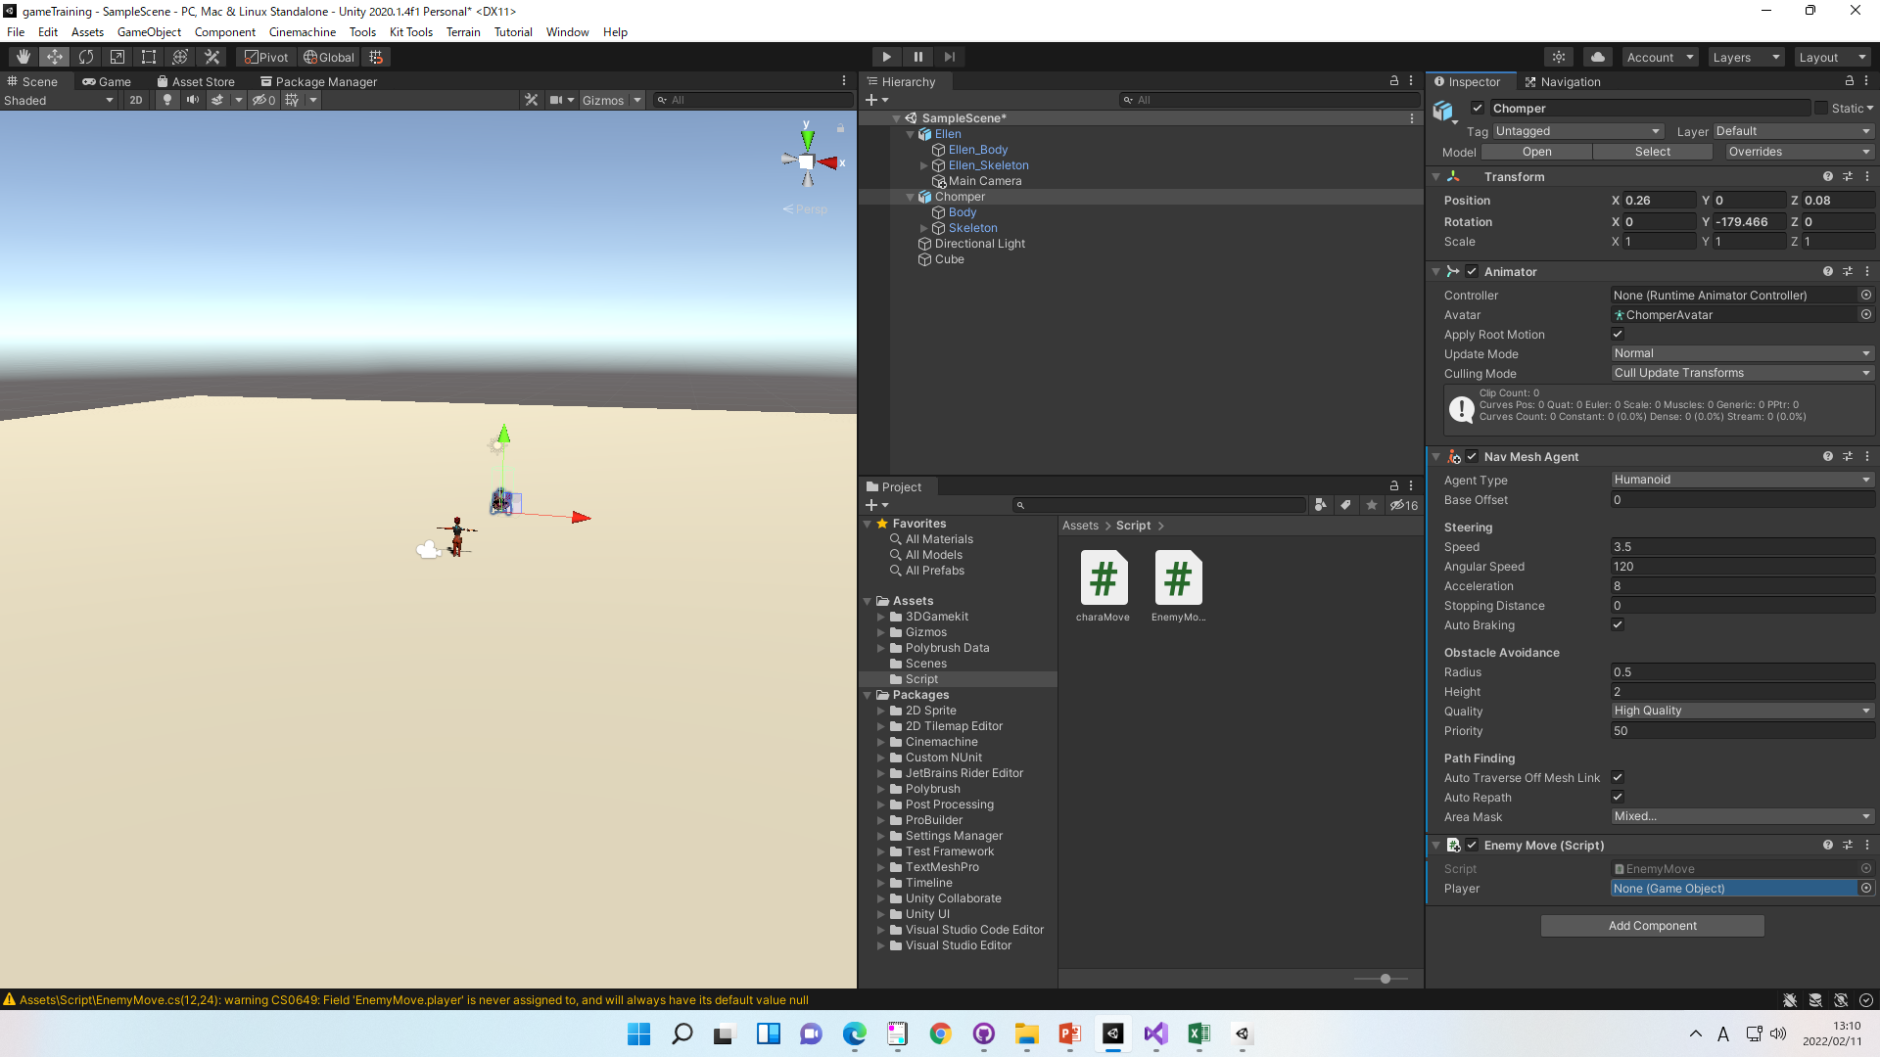
追いかける敵を作成

①床を選んで「Static」をチェック
これは一言で言うと、「このオブジェクトは動きません」というのを明示するためのオプションです

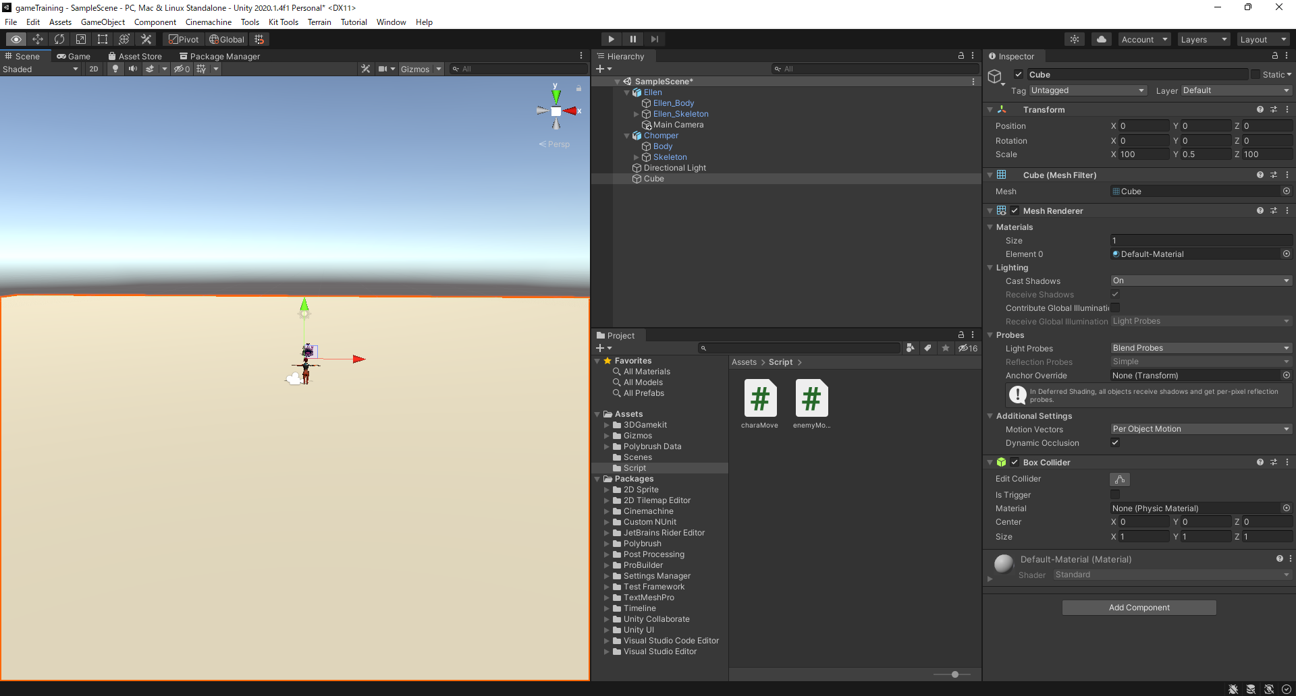

②Window>AI>Navigation
床を選んで、Bakeを選択
Bakeを押下
これで敵の移動範囲を決定できます

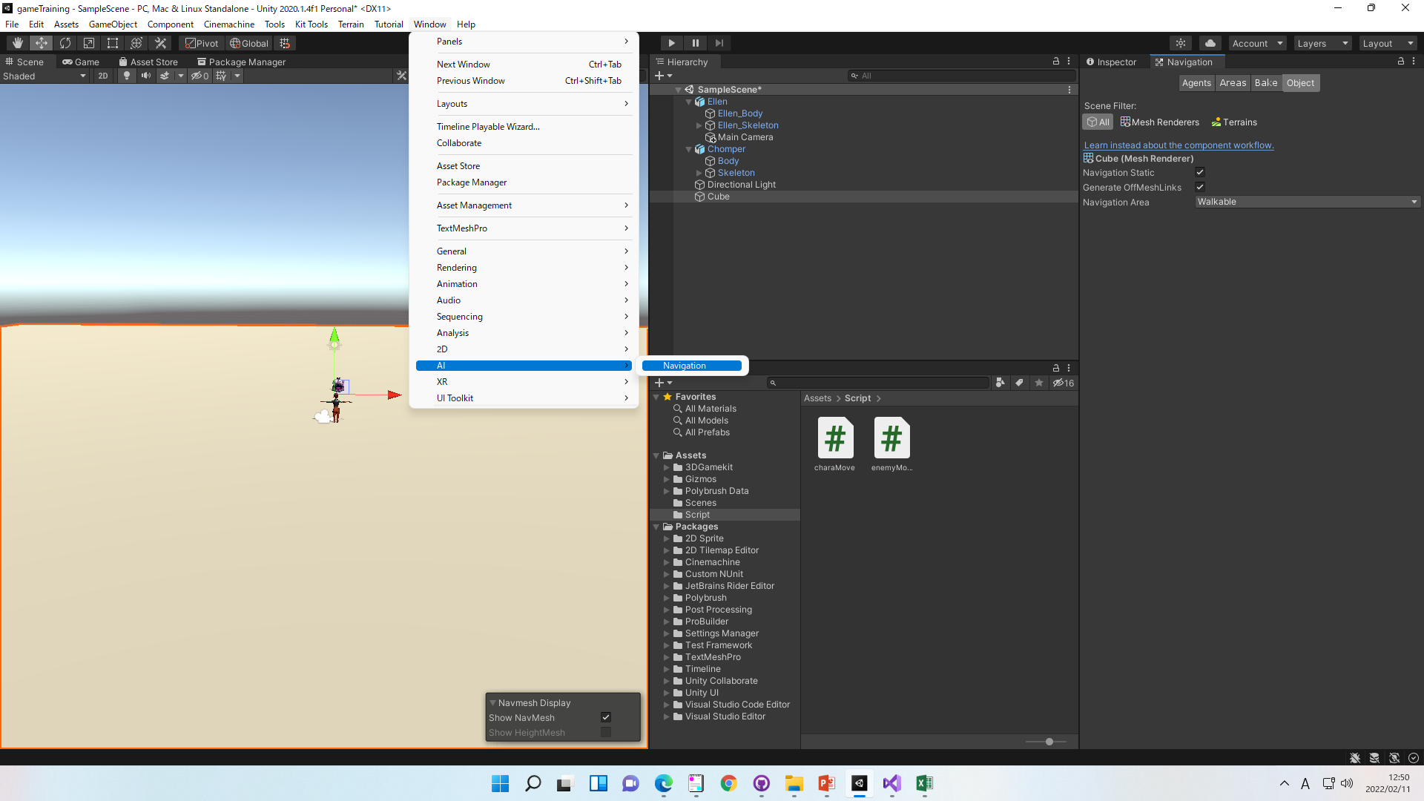

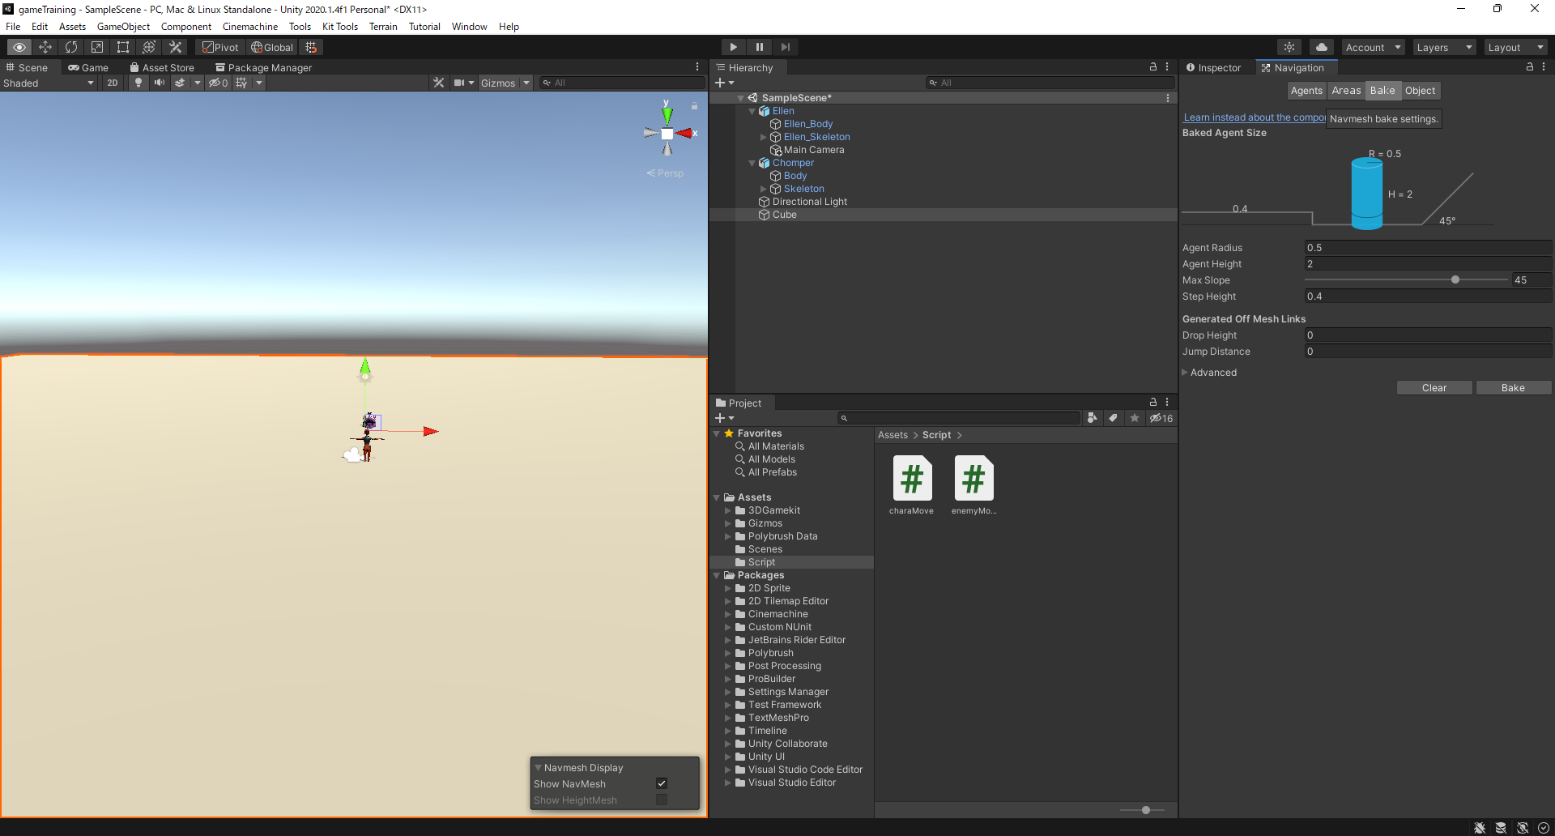

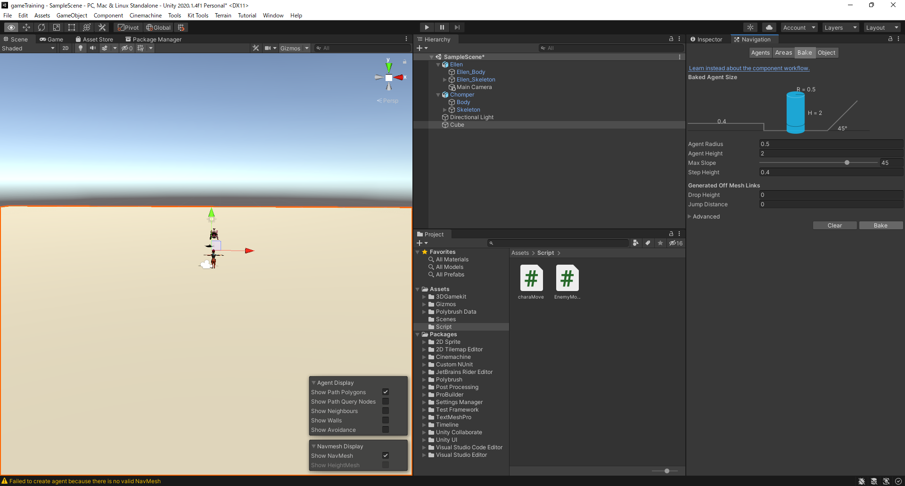

③Add Component>Nav Mesh Agent

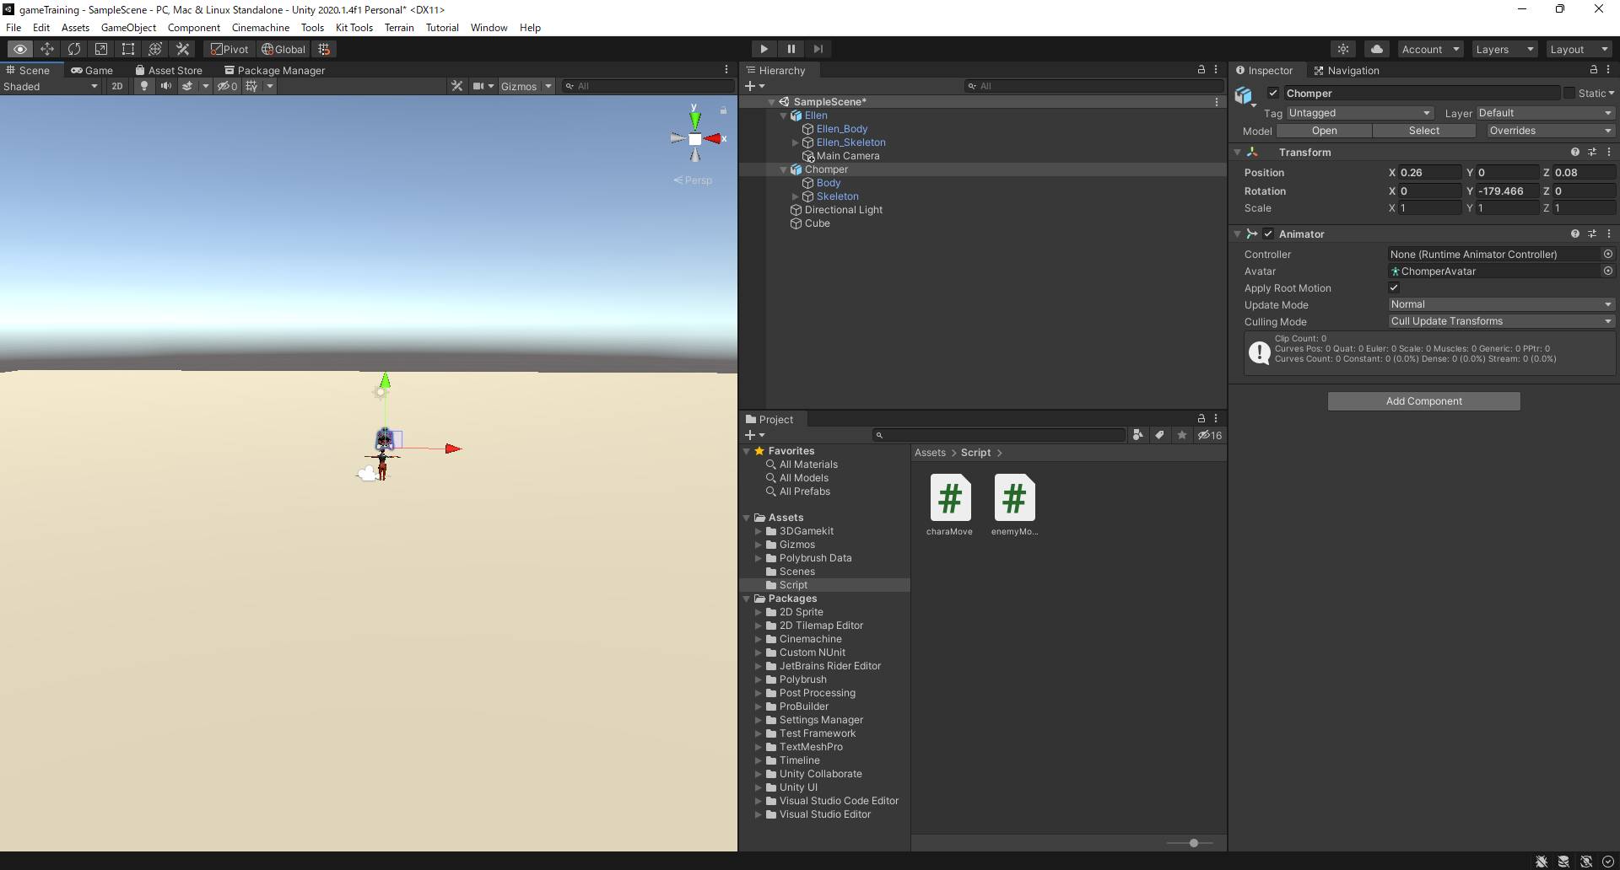

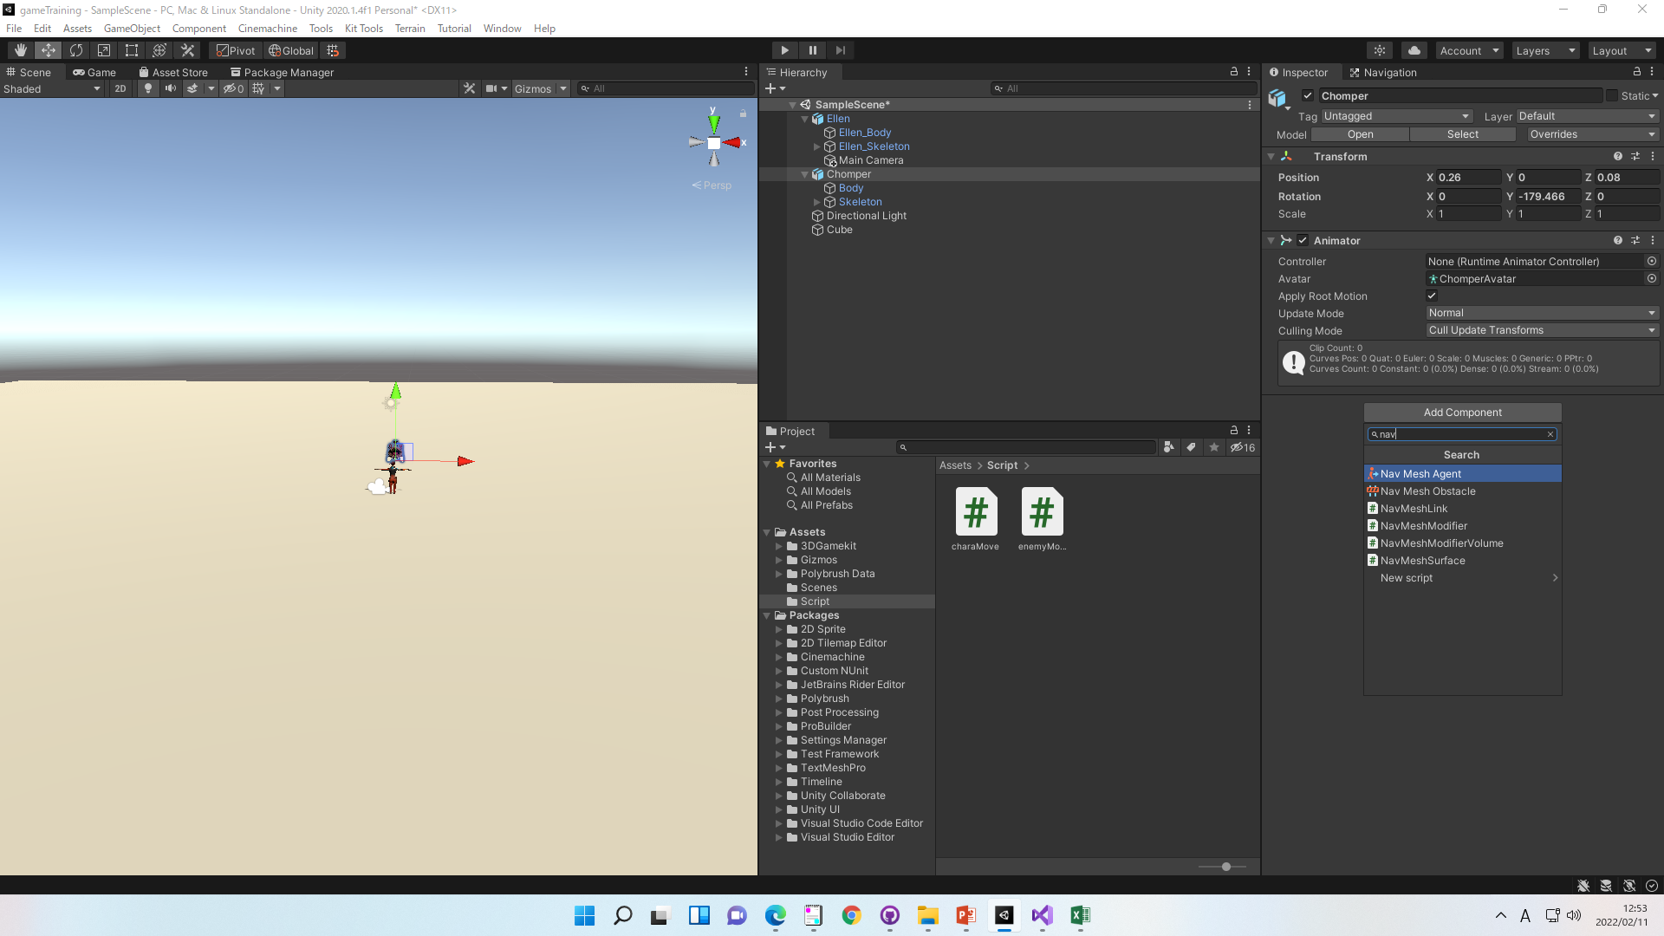

各パラメータの意味は以下
Speed：移動速度
Angular Speed：旋回速度
Acceleration：加速度
Auto Braking：目的地の前で減速するかどうか。ここではオフにしてください。

④EnemyMove.csを作成
using System.Collections;
using System.Collections.Generic;
using UnityEngine;
using UnityEngine;
using UnityEngine.AI;
[RequireComponent(typeof(NavMeshAgent))]
public class EnemyMove : MonoBehaviour
{
[SerializeField]
[Tooltip("追いかける対象")]
private GameObject player;
private NavMeshAgent navMeshAgent;
// Start is called before the first frame update
void Start()
{
// NavMeshAgentを保持しておく
navMeshAgent = GetComponent<NavMeshAgent>();
}
// Update is called once per frame
void Update()
{
// プレイヤーを目指して進む
navMeshAgent.destination = player.transform.position;
}
}

⑤C＃を敵に適応後、playerに追いかけさせたい対象を選択
※ソース上のplayerの変数の値を設定しているだけです。Playerというオプションではないです

